商品登録書
【商 品 登 録 書】

 | 区分 |  |  | 1 |  | 新規 |  |  |  |  |  |  |  |  |  |  |  |  |  |  |  |  | 提出者 |  |  | 松本 光 |  |  |  |  | 提出日 |  |  | 2016-04-13

 | JAN |  |  |  |  |  |  | メーカー名 |  |  |  |  | 商品名1 |  |  |  |  |  |  |  |  |  | 商品名2 |  |  |  |  |  |  |  | フレーバー |  | 容量 |  |  | 希望小売価格
 | 4511413404997 |  |  |  |  |  |  | DHC |  |  |  |  | ヘム鉄 60日分 |  |  |  |  |  |  |  |  |  | - |  |  |  |  |  |  |  | - |  | 120粒 |  |  | オープン

 | 商品画像 |  |  |  |  |  |  |  |  |  |  |  |  |  | 大分類CD |  |  |  | 大分類名 |  |  |  |  |  | 棚割CD |  |  | 棚割名 |  |  |  | 中分類CD |  |  | 中分類名
 | 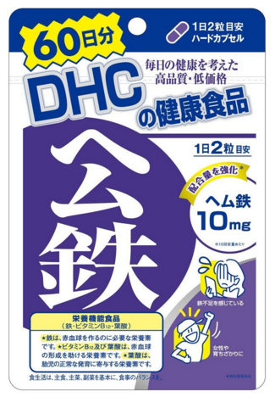 基本画像1枚 |  |  |  |  |  |  |  |  |  |  |  |  |  | 03 |  |  |  | 健康食品 |  |  |  |  |  | 02 |  |  | ビタミン |  |  |  | 030201 |  |  | ビタミン・ミネラル

 |  |  |  |  |  |  |  |  |  |  |  |  |  |  | 確定商品CD |  |  |  |  |  |  |  |  |  | 030201 |  |  |  |  |  |  | 0029

 |  |  |  |  |  |  |  |  |  |  |  |  |  |  | 催事CD |  |  |  | クーポンCD |  |  |  |  |  |  |  |  |  | TOPICS CD |  |  |  | 中分類ランキングCD
 |  |  |  |  |  |  |  |  |  |  |  |  |  |  | - |  |  |  | - |  |  |  |  |  |  |  |  |  | - |  |  |  | -

 |  |  |  |  |  |  |  |  |  |  |  |  |  |  | 商品特徴
 |  |  |  |  |  |  |  |  |  |  |  |  |  |  | ●鉄分を効率よく！女性にうれしいミネラルパワー ●鉄分は吸収率が悪く、カルシウムと並び積極的に補給したいミネラルの一つ。食品に含まれる鉄には、肉や魚などの動物性食品に多いヘム鉄と、野菜や穀物などに含まれる非ヘム鉄があります。 ●ヘム鉄を含む動物性食品の方が鉄の吸収率が高いことが一般的に知られています。 ●DHCの「ヘム鉄」は、お茶やコーヒーのタンニンと反応しないヘム鉄に、ビタミンB12、葉酸をプラス。とりわけ女性に不足しがちな鉄分を効率よく補えるサプリメントです。鉄不足が気になる方や、育ちざかりの方におすすめです。

 | 使用方法
 | 1日2粒を目安に、水又はお湯とともにお召し上がりください。

 | 追加テキスト

 | 購入可能DS |  |  |  |  |  |  |  |  |  | 購入可能EC |  |  |  |  |  |  |  |  |  | お勧めシーズン |  |  |  | 関連リンク商品JAN
 | 1001 | 1002 | 1003 | 1004 | 1005 | 1006 | 1007 | 1008 | 1009 | 1010 | 5001 | 5002 | 5003 | 5004 | 5005 | 5006 | 5007 | 5008 | 5009 | 5010 | SP | SM | A | W | 商品1 |  |  |  |  | 商品2 |  |  |  |  | 商品3
 | - | - | - | - | - | - | - | - | - | - | - | - | - | - | - | - | - | - | - | - | 1 | 1 | 1 | 1 | - |  |  |  |  | - |  |  |  |  | -

 | 写真1 |  | 写真2 |  | 写真3 |  | 写真4 |  |  | 登録日 |  |  |  |  |  |  |  |  | 掲載開始日 |  |  |  |  |  |  |  | 修正日 |  |  |  |  |  | 掲載終了日
 | 1 |  | - |  | - |  | - |  |  | 2016-04-13 |  |  |  |  |  |  |  |  | 即日 |  |  |  |  |  |  |  | - |  |  |  |  |  | -

